Resumen
Seguimiento de costes basados en actividades
COMPAÑIA DE EJEMPLO
 | Producto A | Producto B
Resumen | Sillas modelo A | Sillas modelo B
 |  |  |  |  |  |  | ESTADO DE RESULTADOS
 | Producto A | Producto B
Costes Directos | S/ 24,000.00 | S/ 35,000.00 |  |  |  |  | Producto A | Producto B
Costes Indirectos | S/ 300.00 | S/ 500.00 |  |  |  | VENTAS | S/ 43,538.46 | S/ 62,307.69
Costes generales y administrativos | S/ 4,000.00 | S/ 5,000.00 |  |  |  | COSTOS | -S/ 28,300.00 | -S/ 40,500.00
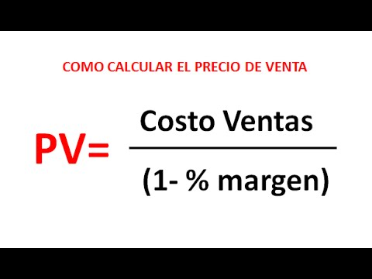
Costes De Producción Total Por Semana y/o Mes | S/ 28,300.00 | S/ 40,500.00 |  |  |  | MARGEN BRUTO | S/ 15,238.46 | S/ 21,807.69
Unidades Producidas Por Semana y/o Mes | 250 | 280 |  |  |  | GASTOS | 0 | 0
Costo de producto por unidad | S/ 113.20 | S/ 144.64 |  |  |  | OTROS INGRESOS | 0 | 0
Margen de Ganancia Propuesta % | 35% | 35% |  |  |  | MARGEN OPERATIVO | S/ 15,238.46 | S/ 21,807.69
Margen de Ganancia Unitaria S/ (MGU) | S/ 60.95 | S/ 77.88 | REEMPLAZANDO: |  |  | IMP. A LA RENTA | 0 | 0
Valor de Venta Unitaria S/ (VVU) | S/ 174.15 | S/ 222.53 | S/ 113.20 | S/ 144.64 | Coste | MARGEN NETO | S/ 15,238.46 | S/ 21,807.69
IGV 18% S/ | S/ 31.35 | S/ 40.05 | 65.00% | 65.00% | % (MGU)
PRECIO DE VENTA UNITARIO S/ | S/ 205.50 | S/ 262.58 | S/ 174.15 | S/ 222.53 | (VVU) | COMPROBACION | Producto A | Producto B
 |  |  |  |  |  | Cantidad vendida | 250 | 280
 |  |  |  |  |  | Valor de Venta Unitaria S/ (VVU) | S/ 43,538.46 | S/ 62,307.69
Costo de producto por unidad
 |  |  |  |  |  | LIQUIDACION DE IGV | Producto A | Producto B
 |  |  |  |  |  | DEBITO FISCAL | 7,836.92 | 11,215.38
 |  |  |  |  |  | CREDITO FISCAL* | 5,094.00 | 7,290.00
 |  |  |  |  |  | IGV A PAGAR | 2,742.92 | 3,925.38

 |  |  |  |  |  | NOTA: * CREDITO FISCAL EN EL HIPOTETICO CASO QUE TODAS LAS COMPRAS SE REALICEN CON FACTURA CON DERECHO AL CREDITO FISCAL

Directo
Costes Directos
 | Sillas modelo A | Sillas modelo B

 | Producto A | Producto B
Elementos en metal | S/ 10,000.00 | S/ 18,000.00
Plásticos personalizados | S/ 3,500.00 | S/ 5,500.00
Fabricación | S/ 8,000.00 | S/ 9,000.00
Pegamento | S/ 2,500.00 | S/ 2,500.00

Indirecto
Costes Indirectos
 | Sillas modelo A | Sillas modelo B

 | Producto A | Producto B
Envío | S/ 300.00 | S/ 500.00
Tarifas legales | S/ - | S/ -
Responsabilidad de seguros | S/ - | S/ -
Licencias | S/ - | S/ -

General y administrativo
Costes Generales y administrativos
 | Sillas modelo A | Sillas modelo B

 | Producto A | Producto B
Contador | S/ 500.00 | S/ 500.00
Sueldos administrativos | S/ 1,500.00 | S/ 1,500.00
Otros | S/ 2,000.00 | S/ 3,000.00

Instrucciones

PASOS PARA LLENAR LA PLANTILLA

1. IDENTIFICAR tus costos Directos, indirectos y gastos que quieras recuperar
2. CALCULAR las unidades a producir en función a los costos incurridos.
3. PROYECTAR el Margen de Ganancia Unitario en Dinero y Porcentaje, además, definir el PRECIO DE VENTA que sea competitivo según la oferta y demanda

